상품제안서
블랙 골프공케이스 | 상품코드: S14174

 |  |  |  |  |  |  | 02-713-8555 | www.synergygift.co.kr
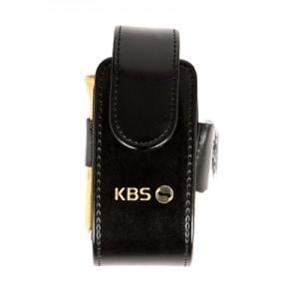 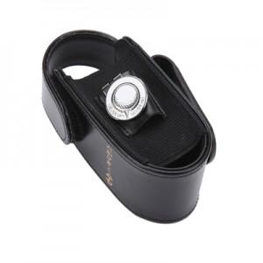 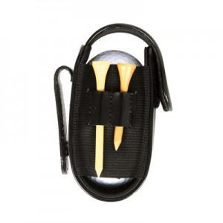

【상세/제작정보】

【인쇄/포장옵션】 | 불박 / 포장지포장

【공급단가】 | 수량 | 50~ | 100~ | 500~ | 1,000~ | 2,000~
*VAT별도 | 단가 | 19,700원 | 18,400원 | 17,550원 | 16,870원 | 16,200원

【상품 URL】 | https://www.synergygift.co.kr:443/src/goods_detail.php?gdno=20287

